5G频段指示表
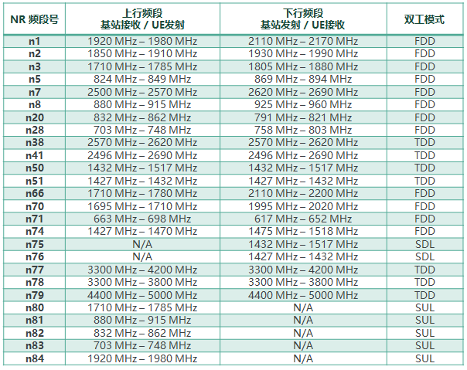
5G频段指示表
频段指示 | ΔFRaster | 上行中心频点范围 | 下行PointA频点范围 |  |  |  | SSB测量子载波指示表
n1 | 100 | 384000 – <20> – 396000 | 422000 – <20> – 434000 |  |  |  | NR operating band | SS Block SCS | SS Block pattern | Range of GSCN
n3 | 100 | 342000 – <20> – 357000 | 361000 – <20> – 376000 |  |  |  |  |  | (note) | (First – <Step size> – Last)
n41 | 15 | 499200 – <3> – 537999 | 499200 – <3> – 537999 |  |  |  | n1 | 15 kHz | Case A | 5279 – <1> – 5419
 | 30 | 499200 – <6> – 537996 | 499200 – <6> – 537996 |  |  |  | n3 | 15 kHz | Case A | 4517 – <1> – 4693
n77 | 15 | 620000 – <1> – 680000 | 620000 – <1> – 680000 |  |  |  | n41 | 15 kHz | Case A | 6246 – <3> – 6717
 | 30 | 620000 – <2> – 680000 | 620000 – <2> – 680000 |  |  |  |  | 30 kHz | Case C | 6252 – <3> – 6714
n78 | 15 | 620000 – <1> – 653333 | 620000 – <1> – 653333 |  |  |  | n77 | 30 kHz | Case C | 7711 – <1> – 8329
 | 30 | 620000 – <2> – 653332 | 620000 – <2> – 653332 |  |  |  | n78 | 30 kHz | Case C | 7711 – <1> – 8051
n79 | 15 | 693334 – <1> – 733333 | 693334 – <1> – 733333 |  |  |  | n79 | 30 kHz | Case C | 8480 – <16> – 8880

 | 30 | 693334 – <2> – 733332 | 693334 – <2> – 733332

中心载频 | ΔFGlobal (kHz) | NREF-Offs | FREF-Offs (KHz) | Range of frequencies (MHz)
0 – 599999 | 5 | 0 | 0 | 0 – 3000
600000 – 2016666 | 15 | 600000 | 3000000 | 3000 – 24250
2016667 – 3279165 | 60 | 2016667 | 24250080 | 24250 – 100000

NSA与SA |  |  |  | ΔFGlobal (kHz) | 中心载频
 | RB为奇数时 | RB为偶数时 |  | 5 | 0 – 599999
NR中心频点所在的RB | NRB/2向下取证 | NRB/2 |  | 15 | 600000 – 2016666
NR中心频点所在的中心RB的子载波编号 | 6 | 0 |  | 60 | 2016667 – 3279165
PointA频点公式 | [ 15* (630000 – 600000)-136*系统子载波间隔*12-NR中心频点所在中心RB的子载波编号*系统子载波间隔]÷ΔFGlobal+NREF-Offs |  | 630000 | 15 |  | 136.5

绝对频点与实际频点转换关系
FREF = FREF-Offs + ΔFGlobal (NREF – NREF-Offs)
Range of frequencies (MHz) | ΔFGlobal (kHz) | FREF-Offs (MHz) | NREF-Offs | Range of NREF
0 – 3000 | 5 | 0 | 0 | 0 – 599999
3000 – 24250 | 15 | 3000 | 600000 | 600000 – 2016666
24250 – 100000 | 60 | 24250.08 | 2016667 | 2016667 – 3279165
FREF | NR实际频点
NREF | NR-ARFCN绝对频点号

频点计算
频段指示 | ΔFRaster（系统子载波间隔） | 上行PointA频点范围 | 下行PointA频点范围 |  | 中心频点-->PointA频点 |  | PointA频点-->中心频点 |  | SCS系统子载波间隔
n1 | 100 | 384000 – <20> – 396000 | 422000 – <20> – 434000 |  | 中心载频（NREF）取值 | 632000 | PointA频点取值 | 499206 | SSB测量子载波间隔
n3 | 100 | 342000 – <20> – 357000 | 361000 – <20> – 376000 |  | 子载波间隔 | 30 | 子载波间隔 | 30
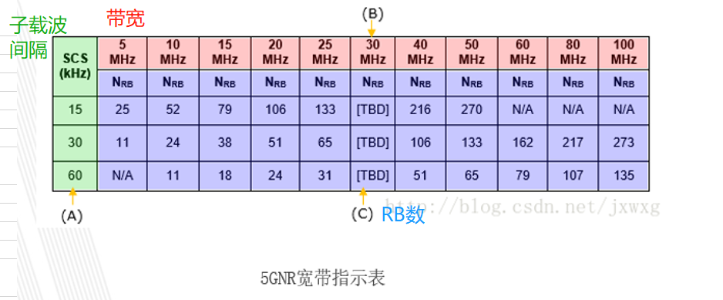
n41 | 15 | 499200 – <3> – 537999 | 499200 – <3> – 537999 |  | RB数量 | 273 | RB数量（资源块） | 273
 | 30 | 499200 – <6> – 537996 | 499200 – <6> – 537996
n77 | 15 | 620000 – <1> – 680000 | 620000 – <1> – 680000
 | 30 | 620000 – <2> – 680000 | 620000 – <2> – 680000 |  | NR中心频点所在的RB | 136 | NR中心频点所在的RB | 136
n78 | 15 | 620000 – <1> – 653333 | 620000 – <1> – 653333 |  | NR中心频点所在的中心RB的子载波编号 | 6 | NR中心频点所在的中心RB的子载波编号 | 6
 | 30 | 620000 – <2> – 653332 | 620000 – <2> – 653332 |  | ΔFGlobal (kHz) | 15 | ΔFGlobal (kHz) | 5
n79 | 15 | 693334 – <1> – 733333 | 693334 – <1> – 733333 |  | NREF-Offs | 600000 | NREF-Offs | 0
 | 30 | 693334 – <2> – 733332 | 693334 – <2> – 733332 |  | FREF-Offs (MHz) | 3000000 | FREF-Offs (MHz) | 0

中心载频 | ΔFGlobal (kHz)（信道栅格） | NREF-Offs | FREF-Offs (KHz) | Range of frequencies (MHz)
0 – 599999 | 5 | 0 | 0 | 0 – 3000 | PointA频点 | 628724 | 中心载频 | 509034
600000 – 2016666 | 15 | 600000 | 3000000 | 3000 – 24250 | 实际频点(FREF) | 3480 | 实际频点(FREF) | 2545.17
2016667 – 3279165 | 60 | 2016667 | 24250080 | 24250 – 100000

NSA与SA
 | RB为奇数时 | RB为偶数时
NR中心频点所在的RB | NRB/2向下取整 | NRB/2
NR中心频点所在的中心RB的子载波编号 | 6 | 0
PointA频点公式 | [ ΔFGlobal* (中心载频 – NREF-Offs)-NR中心频点所在的RB*系统子载波间隔*12-NR中心频点所在中心RB的子载波编号*系统子载波间隔]÷ΔFGlobal+NREF-Offs
实际频点公式 | FREF = FREF-Offs + ΔFGlobal (NREF – NREF-Offs)

